상품제안서
특대형 타포린가방 8종(520*380*350mm) | 상품코드: F27064

 |  |  |  |  |  |  | 02-412-0044 | www.easy1.co.kr
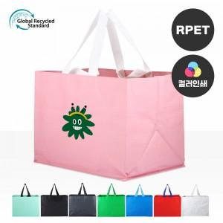

【상세/제작정보】 | <p><span style="font-size: 14pt;"><b>★기본수량 이하 시 인쇄판비가 추가됩니다.★ </b></span></p><p><span style="font-size: 14pt;"><b>★인쇄 시안 내 빼다, 누끼가 있을 시 인쇄비가 추가될수 있으니 반드시 확인해주시기&nbsp; &nbsp; 바랍니다.&nbsp;</b></span></p><p><span style="font-size: 14pt;"><b>★제품의 색상은 화면과 다소 차이가 있을 수 있습니다.</b></span></p><p><b><span style="font-size: 14pt;">★&nbsp;</span><span style="font-family: dotum; font-size: 14pt; background-color: rgb(255, 255, 255);">컬러인쇄 별도문의&nbsp;</span></b></p><p><span style="font-size: 14pt;"><b>★ 배송비- 1박스 : 50개 5500원 별도​</b></span><span style="font-family: dotum; font-size: 13px; background-color: rgb(255, 255, 255);"></span></p><p>&nbsp;</p>

【인쇄/포장옵션】 | 실크, 풀칼라 / OPP(비닐)

【공급단가】 | 수량 | 100~ | 300~ | 500~ | 1,000~ | 3,000~
*VAT별도 | 단가 | 3,100원 | 2,990원 | 2,870원 | 2,760원 | 2,690원

【상품 URL】 | https://dev.easy1.co.kr:443/src/goods_detail.php?gdno=27064

